Evaluering Pris 100%
Forholdsmessig VS Lineær VS Lineær med fast prosentsats
Forholdsmessig metode | PRIS | Poeng | Høyest | 200,000
Tilbyder 1 | 100,000 | 10.000 | Lavest | 100,000
Tilbyder 2 | 110,000 | 9.091 | Maks poeng | 10
Tilbyder 3 | 120,000 | 8.333 | Fast prosentsats | 50%
Tilbyder 4 | 150,000 | 6.667
Tilbyder 5 | 200,000 | 5.000

Lineær metode
Tilbyder 1 | 100,000 | 10.000
Tilbyder 2 | 110,000 | 9.000
Tilbyder 3 | 120,000 | 8.000
Tilbyder 4 | 150,000 | 5.000
Tilbyder 5 | 200,000 | -

Linær med fast prosentsats
Tilbyder 1 | 100,000 | 10.000
Tilbyder 2 | 110,000 | 8.000
Tilbyder 3 | 120,000 | 6.000
Tilbyder 4 | 150,000 | -
Tilbyder 5 | 200,000 | -10.000

Magelimetode
Tilbyder 1 | 100,000 | 10.000
Tilbyder 2 | 110,000 | 8.000
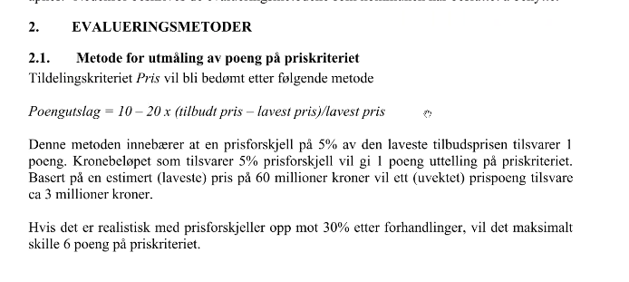
Tilbyder 3 | 120,000 | 6.000
Tilbyder 4 | 150,000 | -
Tilbyder 5 | 200,000 | -10.000

